Gervent
ИП Филиппов Алексей Владимирович

Ozon
Комплект вентиляции
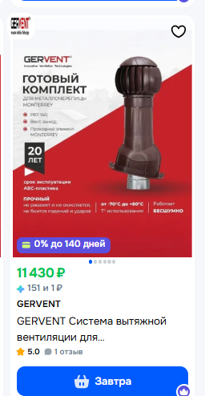 |  |  |  |  | было на прошлой неделе
 |  | Ozon
 |  | Комплект РВТ |  |  | Комплект РВТ
 |  |  |  | % | Цена по карте | 11396
 |  | Цена по карте | 11430 |  | Цена без карты | 12592
 |  | Цена без карты | 12630
 |  |  |  |  | Динамика изменения
 |  |  |  |  | Цена по карте | положительная
 |  |  |  |  | Цена без карты | положительная

https://www.ozon.ru/product/gervent-sistema-vytyazhnoy-ventilyatsii-dlya-metallocherepitsy-monterrey-korichnevyy-1778094803/?at=LZtlroWJAcjDjlrQHzGEAYghj9OZ9Di2WZm23fY6pm97

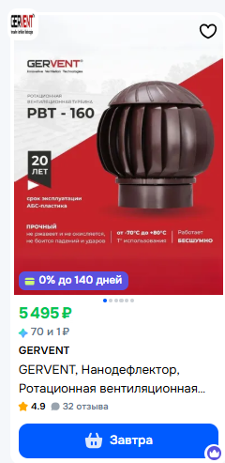 |  | рвт 160 |  |  | РВТ 160 |  | % от РРЦ
 |  |  |  | % | Цена по карте | 5480
 |  | Цена по карте | 5495 |  | Цена без карты | 6056
 |  | Цена без карты | 6072
 |  |  |  |  | Динамика изменения
 |  |  |  |  | Цена по карте | положительная
 |  |  |  |  | Цена без карты | положительная

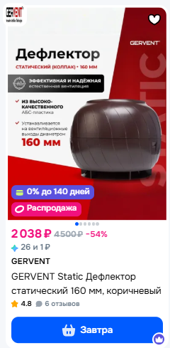
https://www.ozon.ru/product/gervent-nanodeflektor-rotatsionnaya-ventilyatsionnaya-turbina-160-korichnevyy-1777059610/?at=08tY5ExRKcPz3KtYx9OVXT2Y51Z2cWg5mDMfOkw6Vx
Колпаком
 |  | Колпак |  |  | Колпак |  | % от РРЦ
 |  |  |  | % | Цена по карте | 2059
 |  | Цена по карте | 2038 |  | Цена без карты | 2275
 |  | Цена без карты | 2251
 |  |  |  |  | Динамика изменения
 |  |  |  |  | Цена по карте | положительная
 |  |  |  |  | Цена без карты | положительная

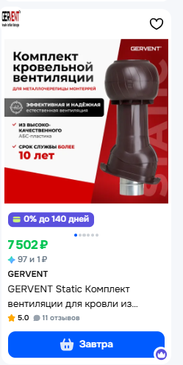
https://www.ozon.ru/product/gervent-static-deflektor-staticheskiy-160-mm-korichnevyy-2223626215/?_bctx=CAQQiaqPAQ&at=ywtAwj1lgcKjYNAwUXgwRgGTVP84K6T1rW86LhxvNoME&hs=1
 | Комплект с колпаком
 |  | Комплект с колпаком |  |  | Комплект с колпаком |  | % от РРЦ
 |  |  |  | % | Цена по карте | 7401
 |  | Цена по карте | 7502 |  | Цена без карты | 8178
 |  | Цена без карты | 8289
 |  |  |  |  | Динамика изменения
 |  |  |  |  | Цена по карте | отрицательная
 |  |  |  |  | Цена без карты | отрицательная |  | https://www.ozon.ru/product/gervent-sistema-vytyazhnoy-ventilyatsii-dlya-metallocherepitsy-monterrey-koltso-gidrozatvora-grafit-1792948726/?_bctx=CAQQiaqPAQ&at=jYtZwOkv0I24REm1ikOwnvESWk4DADcMDpjBgUE8rp53&hs=1

https://www.ozon.ru/product/gervent-static-komplekt-ventilyatsii-dlya-krovli-iz-metallocherepitsy-monterrey-korichnevyy-1788825020/?_bctx=CAQQiaqPAQ&at=lRt689rByulo12rkim400KBHAgPm6vFG2ZRMDfRAKDvp&hs=1
Wildberries |  | Wildberries
РВТ
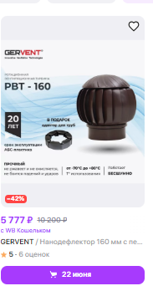 |  | РВТ
 |  |  |  | %
 |  | Цена по карте | 5777
 |  | Цена без карты | 5895

 |  | Комплект с РВТ
 |  |  |  | %
 |  | Цена по карте | 11577
 |  | Цена без карты | 11814

https://www.wildberries.ru/catalog/216670584/detail.aspx
Комплект |  | Комплект с колпаком |  | %
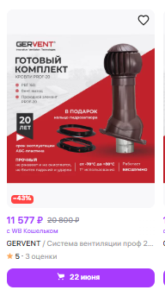 |  | Цена по карте | 7759
 |  | Цена без карты | 7918

https://www.wildberries.ru/catalog/185831216/detail.aspx

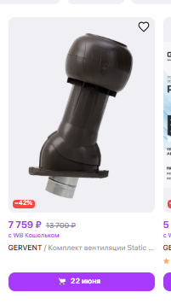

https://www.wildberries.ru/catalog/264167536/detail.aspx
ЯМ |  | ЯМ
РВТ
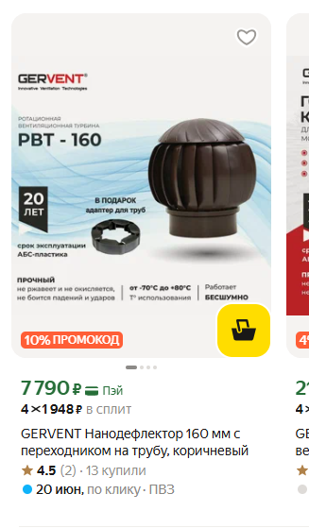 |  | РВТ
 |  |  |  | %
 |  | Цена по карте | 7790
 |  | Цена без карты | 13500

 |  | Комплект с РВТ
 |  |  |  | %
 |  | Цена по карте | 21962
 |  | Цена без карты | 25000

https://market.yandex.ru/card/gervent-nanodeflektor-160-mm-s-perekhodnikom-na-trubu/4311517177?do-waremd5=o0EdzshFe45DXvfbsCLpqw&cpc=tz21FdV23r92ynsHB0njwWH5q9QUye3xRO9oG5abb07h2Aw3UUVVb_kvA0rdE_S-N9J3bDyzxXyUIVt3UA8MOhyotBD3XfrDt7OLP1OxPit9LAy7VLgCohRnDzG0JqKi2AJB2wFrvM9aJlmVWhE9lOqjb5jvfauHW1vP7ZE_zYtne86_e1oKHB8p2Xtwt3TqHqbtcFQmMXfr8EBkXl4Um2YYnir2swuAiUeQ1RErgJkHrSH3BRg5gDBh4XcNFnvLwxbjdE1F86QKxGq3CyRqGl7b6lYKrIczSY_Mh4fmrQMmxFjqkpmC1oj_WvnhXD6F6Pymqv3gIIqWRX7OqObUyAMHHBzbQCToD48cAOrFm3YusnwaIuB9rFPBv8Po6e0xmQxP9ROHNZE4l-YumZ85wQtGcSqttpGI7V6P941nsuyeTxDR8T1N5xXitiaK_CNd&cc=CiA4ZmVlZTMxOThhZDI3MmEzZmQyZjc4MDBhNGI3YzYxNRAHgH3m7QY%2C&resale_goods=resale_new&hid=61655705&nid=61656123&show-uid=17815178038559796311906001&showUid=17815178038559796311906001&from-show-uid=17815178038559796311906001&cpa=1
Комплект с РВТ |  |  |  | %
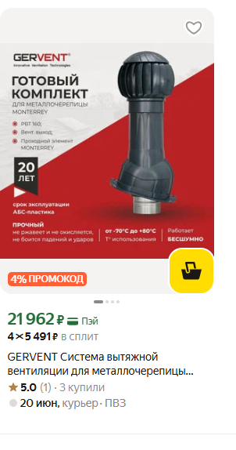 |  | Цена по карте
 |  | Цена без карты

https://market.yandex.ru/card/gervent-sistema-vytyazhnoy-ventilyatsii-dlya-metallocherepitsy-monterrey-seryy-grafit/4311550561?do-waremd5=ExER8i2pNUs88nKzJ-utEg&cpc=tz21FdV23r9Nbtg_7ACam5nZBiZj1--omqvzVNdRLbYJMf0S_Z66t-Y2m21LaDZm4Viv3f6KeC7gN8ntNzlNq70QPH1jUHsfosXGn3cKusUNsJxRfPk82tRE5OMdRr66FbdotNwSbIq6evuzlT5Kd4nB301wo1K1fRzZ_rpBIfAOwaAuW9mHr3g91IT6pOyVt4Pi-8349_VfHEACGyLX8pqGJBhuTlY6wgSkCCW-x7jNdeP4zslMltkekkh7gR60zc1GQrMyik7xJKzmFw16lsCGD0z0qN5XcqUcnMbtUo_DaDQpxObFEfCIko3QNntXfB301Y46W97XlOF-PgQTXRD87MGGDBLLKf6H0fpuLEWNuD4-f468WhGUGVoAN1XCJiXSQYAqA_nwMiOY1kg_pVGch5Xx6pdItnT2BQwNNGk%2C&cc=CiA4ZmVlZTMxOThhZDI3MmEzZmQyZjc4MDBhNGI3YzYxNRAHgH3m7QY%2C&resale_goods=resale_new&hid=61654428&nid=61654848&show-uid=17815178038559796311906002&showUid=17815178038559796311906002&from-show-uid=17815178038559796311906002&cpa=1
Комплект с колпаком

rosventorg
ИП Орлов Алексей Сергеевич

 |  |  |  |  |  | Wildberries
Wildberries
РВТ 160 |  |  |  |  |  | РВТ 160 |  |  | РВТ 160 |  | % от РРЦ
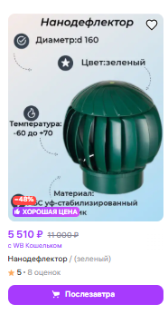 |  |  |  |  |  |  |  | % | Цена по карте | 5461
 |  |  |  |  |  | Цена по карте | 5510 |  | Цена без карты | 5573
 |  |  |  |  |  | Цена без карты | 5623
 |  |  |  |  |  |  |  |  | Динамика изменения
 |  |  |  |  |  |  |  |  | Цена по карте | положительная
 |  |  |  |  |  |  |  |  | Цена без карты | положительная

https://www.wildberries.ru/catalog/36558475/detail.aspx
РВТ 355
 |  |  |  |  |  | РВТ 355
 |  |  |  |  |  |  |  | %
 |  |  |  |  |  | Цена по карте |  |  | РВТ 355 |  | % от РРЦ
 |  |  |  |  |  | Цена без карты |  |  | Цена по карте | 7916
 |  |  |  |  |  |  |  |  | Цена без карты | 8078

 |  |  |  |  |  |  |  |  | Динамика изменения
 |  |  |  |  |  |  |  |  | Цена по карте | отрицательная
 |  |  |  |  |  |  |  |  | Цена без карты | отрицательная

https://www.wildberries.ru/catalog/177088928/detail.aspx
Комплект с РВТ-160
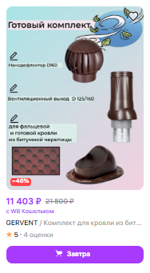

 |  |  |  |  | Комплект с РВТ-160 ВВ 150/160 |  |  |  | Комплект с колпаком |  | % от РРЦ
 |  |  |  |  |  |  |  | % | Цена по карте | 11313
 |  |  |  |  |  | Цена по карте | 11403 |  | Цена без карты | 11544
 |  |  |  |  |  | Цена без карты | 11636
 |  |  |  |  |  |  |  |  | Динамика изменения
 |  |  |  |  |  |  |  |  | Цена по карте | положительная
 |  |  |  |  |  |  |  |  | Цена без карты | положительная
https://www.wildberries.ru/catalog/176934044/detail.aspx | GERVENT
Комплект с колпаком

 |  |  |  |  |  | Комплект с колпаком |  |  | Комплект с колпаком
 |  |  |  |  |  |  |  | % | Цена по карте | 4201
 |  |  |  |  |  | Цена по карте | 3518 |  | Цена без карты | 5600
 |  |  |  |  |  | Цена без карты | 3627
 |  |  |  |  |  |  |  |  | Динамика изменения
 |  |  |  |  |  |  |  |  | Цена по карте | отрицательная
 |  |  |  |  |  |  |  |  | Цена без карты | отрицательная
https://www.wildberries.ru/catalog/225219537/detail.aspx | GERVENT
ПЭ |  |  |  | Нанодефлектор

 |  |  |  |  |  | ПЭ |  |  | Вент выход |  | % от РРЦ
 |  |  |  |  |  |  |  | % | Цена по карте | 1118
 |  |  |  |  |  | Цена по карте | 1153 |  | Цена без карты | 1141
 |  |  |  |  |  | Цена без карты | 1177
 |  |  |  |  |  |  |  |  | Динамика изменения
 |  |  |  |  |  |  |  |  | Цена по карте | положительная
 |  |  |  |  |  |  |  |  | Цена без карты | положительная

https://www.wildberries.ru/catalog/107576655/detail.aspx | Нанодефлектор

OZON

 |  |  |  |  |  | OZON

 |  |  |  |  |  | РВТ 355 |  |  | РВТ 160 |  | % от РРЦ
 |  |  |  |  |  |  |  | % | Цена по карте
 |  |  |  |  |  | Цена по карте |  |  | Цена без карты
 |  |  |  |  |  | Цена без карты
 |  |  |  |  |  |  |  |  | Динамика изменения
 |  |  |  |  |  |  |  |  | Цена по карте | отрицательная
 |  |  |  |  |  |  |  |  | Цена без карты | отрицательная

 |  | Комлект с РВТ 160

 |  |  |  |  |  | Комплект с РВТ-160 |  |  | Комплект |  | % от РРЦ
 |  |  |  |  |  |  |  | % | Цена по карте
 |  |  |  |  |  | Цена по карте |  |  | Цена без карты
 |  |  |  |  |  | Цена без карты
 |  |  |  |  |  |  |  |  | Динамика изменения
 |  |  |  |  |  |  |  |  | Цена по карте | положительная
 |  |  |  |  |  |  |  |  | Цена без карты | положительная
Яндекс Маркет
 |  |  | РВТ 160 |  |  | Яндекс Маркет
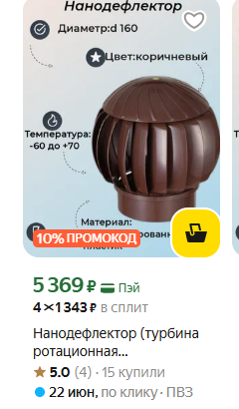 ВВ |  |  |  | Бренд | Гервент
 |  |  |  |  |  | РВТ-160 |  |  | РВТ-160 |  | % от РРЦ
 |  |  |  |  |  |  |  | % | Цена по карте | 5362
 |  |  |  |  |  | Цена по карте | 5369 |  | Цена без карты | 8000
 |  |  |  |  |  | Цена без карты | 8000
 |  |  |  |  |  |  |  |  | Динамика изменения
 |  |  |  |  |  |  |  |  | Цена по карте | положительная
 |  |  |  |  |  |  |  |  | Цена без карты | без изменений

https://market.yandex.ru/card/nanodeflektor-turbina-rotatsionnaya-ventilyatsionnaya-d160-korichnevyy-plastik/102019099337?do-waremd5=2Wj-B_uMg0xTF_Vkw7RCSw&sponsored=1&cpc=T233Q2Du0uDwAQUjPe92iE6X6gtWfYNq-7I3fGaraQpzd2zaLaA3HIjmj0QTQiXITOHaecBj1Eh6fzCuP8Q0xaGE9OEfbQ2xCRGlXPOFzTZtXCMBLHLD3ywiZx7dQbZzsJgGEMPNxQHCXNz70PsHteG_OOlistqequSHC3NwJqqrmpjsEk2vhuw7Dp0cG7wQBrVTviKWeopCmYO2BnubSFWiusmTPwD6ApDmZw5Vj-C_6r9MsGipBWoH0E-qtiomqKTlN-mmKfZY-K7HaKAYwM-lpn9ZdoOdeuyKWA_c-FDaFg4SBvUEJsCl7OHDIZoM6w4eDWSOUiLTUltZj2DaUpS4u5IEmjbRjQx7WAFX4Wi6aBuUfCNhN6A3nvGs2b5Wx-sJoyatVQv4WaqyDRQB1zGIsxQAlklUNbroBEmxR09LB9DtTEdKw3zMhxeMY5XCZur8-9QTVPiueh1o1tug4hcYYqsdjcQrfM1jdOABUiy-4_s3VtaYnMtiaNBrGp1g60lJP6pDTyLi1N8zw8vSuF4ruAbQsy5SS5TjT4o7lYViK2P1wrCn3QQB-Yn3AxqxemFb5SQlK-QGjnTUqCln-w%2C%2C&nid=18062242&ogV=-12
 |  | комплект с рвт 160
 |  |  |  | Бренд
 |  |  |  |  |  | Комлект с РВТ 160 |  |  | РВТ 355 |  | % от РРЦ
 |  |  |  |  |  |  |  | % | Цена по карте | 11830
 |  |  |  |  |  | Цена по карте | 11880 |  | Цена без карты | 13297
 |  |  |  |  |  | Цена без карты | 13413
 |  |  |  |  |  |  |  |  | Динамика изменения
 |  |  |  |  |  |  |  |  | Цена по карте | положительная
 |  |  |  |  |  |  |  |  | Цена без карты | положительная

https://market.yandex.ru/card/komplekt-aktivnoy-ventilyatsii-nanodeflektor-nd160-vent-vykhod-uteplennyy-vysotoy-n500-dlya-krovelnogo-profnastila-20mm-korichnevyy/102465889173?do-waremd5=ODLcrGKIMsszz4Hu24EeBQ&cpc=MkQXvyo41j_otY_6WpTPC1zO12GQM6M0q1CCJ8HhBQxPfKBZyGxAO46UoZyVKlBBzb1ll5ridM1MN_6igZ4zZKs6kwGEKwKAY98Mrdj8YlMPLIhB8T8hIiHnM_5xmZE97yBERNJA4g47J6WMx4WqiKsrRp0E5W-itHjbBYiC8T_HTWSs0MOc8qvUB2ZBUcfTFd8dgwS7OneofONXjE8HYFYHdzTK3LAcslHet1ehO_0d_BCrC2Q6Vspit9asxA4r-KtWKCtxGdrt35N68ENLuboznTIUZ3AzXrrK10bTVn4ZiXJmABfe6Hp8i6bstqhiGLk_FQzpKgGoFakVhZ6V6BdVAYiaCtj-2pBWbXKEiFZ6TR-K9y0gvfZTbOUYefPhkBReFDr0XXCaV5AkmiKoZUbH1LhHepgs4TbGHdjvnMChQoNhr9osMo1iejPa7BOG0yUQpJI-8Ky3NXwXv_EiuUDufKh_4hd6MDRtCzPhNV6d9j0JO6SpSv8iWzN7lZKn6FwOkrJCZ0ojyi0zQygzXioOL95GTUhkBkFsuqZoZlnCUVrQNg2KhKXf0BAHQh_N&nid=61654848&ogV=-12
 |  | ВВ
 |  |  |  | Бренд | Турбодефлектор
 |  |  |  |  |  | ВВ |  |  | Проходной элемент |  | % от РРЦ
 |  |  |  |  |  |  |  | % | Цена по карте
 |  |  |  |  |  | Цена по карте |  |  | Цена без карты
 |  |  |  |  |  | Цена без карты
 |  |  |  |  |  |  |  |  | Динамика изменения
 |  |  |  |  |  |  |  |  | Цена по карте | отрицательная
 |  |  |  |  |  |  |  |  | Цена без карты | отрицательная

https://market.yandex.ru/card/ventilyatsionnyy-vykhod-nd-d125160-zelenyy/101837493347?do-waremd5=zTWULtq6HztjlQIzxO09qQ&businessId=1229687&cpc=Y2jXSktm-woXVl7XjaHzmnXlS2Lgd83y3DT_W4DO6zK7PBnU-m1EmkptsBGuA1ZEOPquVj5bSZfsWFZhGJmKDvPy5XRxu2i7UFbQzxXqmLbRq8cTj6UtLSL6ZFLWO3NXJvxx86KoKKs9FBOQEs1fZml5hu4zDG-CKLYISp5aD1Vce33qZ8I3Y47VBL_lHwEJpEkW6oKpn3aEWIh5RFzNZ68Y7JeSA8oMfFnpeLw80aDrhl3-UvrMTE0TpDFssooiG5e_4UpzBpN3v7a7gItqoyOrGp8_snxekcklFWwFLi0D5ukB9yHzg3jhbfs3EM59I9vX7EYZcAncXlENRpGiZjxya7dTcez-MGa3H0caNyzMtPWTX7uuE0SeOekUOQXrkLrVoM2EU2EKj34BUgplR-310bofUkesQFYEWpHHYg99R58NJ-RWOfPNtWAIysA8IRQql0z6OligGvYT0Jny_K4ESYrTxIrl2gnbt_TZtNIh6cdORLd3wAfDHprbDjFyOYT7pwta66K7_oUYAPbFE93ucFcPOHyPqu3pv6h4n9Abhqz--puj3Q%2C%2C&ogV=-2

Нанодефлектор
ИП Базанов Сергей Александрович

 |  |  | Сибгрядки
Ozon |  |  | ОЗОН |  |  | ОЗОН
РВТ 160 |  |  |  |  |  | РВТ |  | % от РРЦ
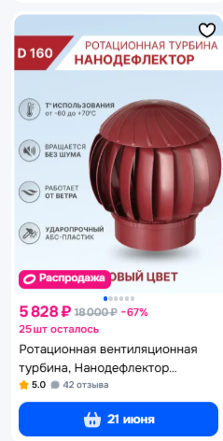 |  |  | РВТ |  |  | Цена по карте | 5780
 |  |  |  |  | % | Цена без карты | 6386
 |  |  | Цена по карте | 5828
 |  |  | Цена без карты | 6386 |  | Динамика изменения
 |  |  |  |  |  | Цена по карте | положительная
 |  |  |  |  |  | Цена без карты | положительная
 |  |  | Комплект с РВТ
 |  |  |  |  | %
 |  |  | Цена по карте | 11525 |  | Комплект с РВТ |  | % от РРЦ
 |  |  | Цена без карты | 12735 |  | Цена по карте | 11515
https://www.ozon.ru/product/rotatsionnaya-ventilyatsionnaya-turbina-nanodeflektor-rvt-160-dlya-ventilyatsii-na-kryshu-979741360/?at=pZtpWlBl5iVvLwx6CzxWMwjFkzNwPsLYwYqXUoDlwPl |  |  |  |  |  |  | 12724
Комплект с РВТ 160
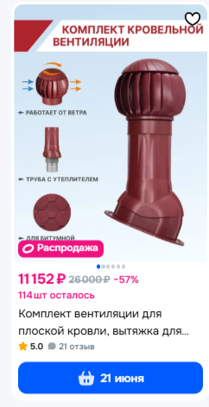 |  |  |  |  |  | Динамика изменения
 |  |  |  |  |  | Цена по карте | положительная
 |  |  |  |  |  | Цена без карты | положительная

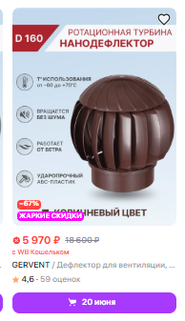
https://www.ozon.ru/product/komplekt-ventilyatsii-dlya-ploskoy-krovli-vnutrenniy-diametr-150-mm-nanodeflektor-1724574958/?at=qQtJ3Grmmc4NoQ6jhJ78QWYfYBjRZotXVwZl6CQ0oXWL
Wildberries
РВТ 160 |  |  | Wildberries |  |  | Wildberries
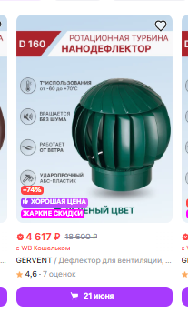 |  |  |  |  |  | РВТ |  | % от РРЦ
 |  |  | РВТ |  |  | Цена по карте | 4468
 |  |  |  |  | % | Цена без карты | 4560
 |  |  | Цена по карте | 4617
 |  |  | Цена без карты | 4712 |  | Динамика изменения
 |  |  |  |  |  | Цена по карте | положительная
 |  |  |  |  |  | Цена без карты | положительная
 |  |  | Комплект
 |  |  |  |  | %
 |  |  | Цена по карте | 11905 |  | Комплект |  | % от РРЦ
https://www.wildberries.ru/catalog/176282570/detail.aspx |  | https://www.wildberries.ru/catalog/176282487/detail.aspx |  | 12148 |  |  | 11809
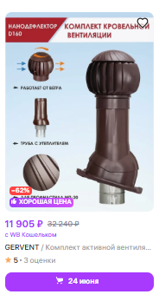
 |  |  |  |  |  | Цена без карты | 12501

 |  |  |  |  |  | Динамика изменения
 |  |  |  |  |  | Цена по карте | положительная
 |  |  |  |  |  | Цена без карты | положительная

https://www.wildberries.ru/catalog/178708504/detail.aspx
 | Яндекс Маркет |  | Яндекс Маркет |  |  | Яндекс Маркет
РВТ 160 |  |  |  |  |  | РВТ 160 |  | % от РРЦ
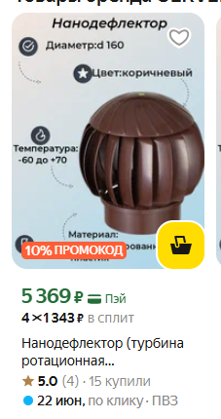 |  |  | РВТ 160 |  |  | Цена по карте | 5494
 |  |  |  |  | % | Цена без карты | 5568
 |  |  | Цена по карте | 5369
 |  |  | Цена без карты | 8000 |  | Динамика изменения
 |  |  |  |  |  | Цена по карте | отрицательное
 |  |  |  |  |  | Цена без карты | отрицательное

https://market.yandex.ru/card/nanodeflektor-turbina-rotatsionnaya-ventilyatsionnaya-d160-korichnevyy-plastik/102019099337?do-waremd5=2Wj-B_uMg0xTF_Vkw7RCSw&sponsored=1&cpc=yEZFyXiAZF-f2ab4nMMvqmljcdfXZfER23lvIpXt3zcy6cJFjZSNYouofJUbk5x7gFDWApH6BF6uyX79ngnzQ-0gzMFfu11MkoW8FdqVVyxKbEOTP7ckHA7gvoW6BQ3vEJC4Ha7BR2lLqvXWIozh5WsXWbaShyrvntCn_PT1aI-MndZQ7meB5QQzs_lwegwP2MM46-z1myBEPxJOwGHTdSvwJsGWrXLpvJLB88WN2DFnHxhZMRkWwDBxnJplxRhcCV8coVzb5dnUIurSCiuCGZfTGbrznOwCCtbo83l01gPIPK03IdnKAXzh1MRfDz89m4Xi0hR5rRB_5TRMUKIGT2idSq1em9gRZil7FcJwqKeA5GH2J1xGaAGdz1wCmQdXOgR2Min55PXSi0dAy93p4E0AT1mIx5tl_ZjGh4UclrHXYoJPJL4thwU8GYxBiMDsGebSzQbX-4qAZxUMDDrbSmtra34--5TtZrkT4RY9nVqw3kAzbRnETO5niOhBp-A41HYC3K9zRkcw67SPe6MCHSXDCD-Kidf4un4riSHZ5u1ldyRhgRMWRc5PZeiMGjRdvI3GjQB6dgk%2C&nid=18062242&ogV=-12
Комплект с РВТ 160 |  |  |  |  |  | Комплект с РВТ 160 |  | % от РРЦ
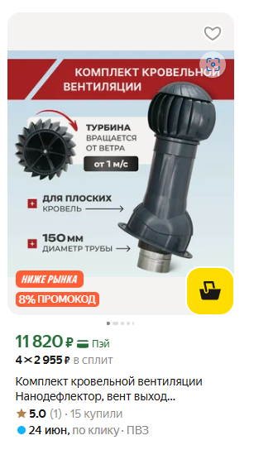 |  |  | Комплект с РВТ 160 |  |  | Цена по карте | 11820
 |  |  |  |  | % | Цена без карты | 11519
 |  |  | Цена по карте | 11820
 |  |  | Цена без карты | 11519 |  | Динамика изменения
 |  |  |  |  |  | Цена по карте | без изменений
 |  |  |  |  |  | Цена без карты | без изменений

https://market.yandex.ru/card/komplekt-ventilyatsii-dlya-ploskoy-krovli-vnutrenniy-diametr-150-mm-nanodeflektor/103602462247?do-waremd5=nfprxe8OXVlvB1oW0owAoA&cpc=kCd56B2v9O829kaBULYexSLQdaiLsl3AX7Ei8c9UhFgSKOHj0mlFGXQMAHd55yw84z0aYxiAFzbYMTecHqblWiw1aJt-pOwJLwgVFj9YqM0MBT73bK4IJ3lBjuGh6HutWZEZr-LLkqeqwbi0HZ8E-cq-KoZV5n2kxs6R-K14kGFRGBh87QM6xBbMzlG3B3yBuFp4tW_q32Z_u5g9H2qEis_kafqG1vD0_iGDf_39DSX0E18m7-cJAnSW2YjpNkc6YYkoCbNzi4gNKoVNrySnGOXQF4C0mRiBuoFPjWwM99jRtOdXkj2qKMqJsuELLSS53SGC_yw0LKnoxEVdvEjtgvrVetpldcg3BCrmj62b9C4IBoVUo3v8muVuBB7V6GywfbgXBH1FBfb3np18W9Bie3u8CJ32EJGAzZ6itfnb-phJLqZh68ej2lVp4ACcJEf6&cc=CiA5NWJhZjQ4ZThjYjg1M2Y4MTQzNDcwM2QzOGZkMzRmZRAHgH3m7QY%2C&resale_goods=resale_new&hid=62865574&nid=62866380&show-uid=17810950637079270608606002&showUid=17810950637079270608606002&from-show-uid=17810950637079270608606002&cpa=1&from=search

ВЕНТ ХАУС
ИП Марковчина Карина Равилевна 325508100522930 Работает согласно графику Ozon

ОЗОН
РВТ 160

 |  | Озон |  |  | было на прошлой неделе
 |  | РВТ 160 |  |  | Комплект |  | % от РРЦ
 |  |  |  | % | Цена по карте
 |  | Цена по карте | 5055 |  | Цена без карты
 |  | Цена без карты | 5586
 |  |  |  |  | Динамика изменения
 |  |  |  |  | Цена по карте | положительная
 |  |  |  |  | Цена без карты | положительная

https://www.ozon.ru/product/rotatsionnaya-ventilyatsionnaya-turbina-kolpak-d160-mm-korichnevyy-ral-8017-gervent-twister-3010452137/?_bctx=CAMQ6ZL0Lw&at=28t0XRGMYsW4pZL7U9p6M5YtowYkx8CpqE0xVt5n6zL6 | GERVENT
Комплект с РВТ-160 |  |  |  |  | Комплект с РВТ-160
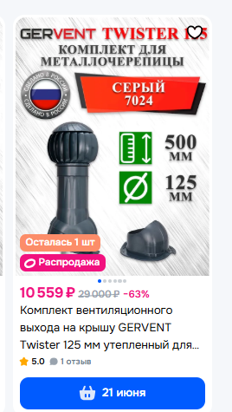 |  |  |  |  | Цена по карте | 10560
 |  | Комплект с РВТ-160 |  |  | Цена без карты | 11668
 |  |  |  | %
 |  | Цена по карте | 10559 |  | Динамика изменения
 |  | Цена без карты | 11667 |  | Цена по карте
 |  |  |  |  | Цена без карты

 |  |  |  |  | Динамика изменения
 |  |  |  |  | Цена по карте | отрицательная
 |  |  |  |  | Цена без карты | отрицательная
https://www.ozon.ru/product/komplekt-ventilyatsionnogo-vyhoda-na-kryshu-gervent-twister-125-mm-uteplennyy-dlya-metallocherepitsy-3435662863/?_bctx=CAQQsr7YAQ&at=46tROjvjrTQJ7AZPiAV60GBtl3xZR5SDzY2K3t5A0W1G&hs=1
вв |  |  |  |  | ВВ |  | % от РРЦ
 |  |  |  |  | Цена по карте
 |  | ВВ |  |  | Цена без карты
 |  |  |  | %
 |  | Цена по карте |  |  | Динамика изменения
 |  | Цена без карты |  |  | Цена по карте | отрицательная
 |  |  |  |  | Цена без карты | отрицательная

Колпак |  |  |  |  | Колпак |  | % от РРЦ
 |  |  |  |  | Цена по карте
 |  | ГК с Колпаком |  |  | Цена без карты
 |  |  |  | %
 |  | Цена по карте | 7483 |  | Динамика изменения
 |  | Цена без карты | 8268 |  | Цена по карте | отрицательная
 |  |  |  |  | Цена без карты | отрицательная

https://www.ozon.ru/product/komplekt-ventilyatsionnogo-vyhoda-na-kryshu-gervent-static-110-mm-uteplennyy-dlya-profnastila-s-21-3436422237/?_bctx=CAMQ6ZL0Lw&at=NOtw81xvvcJ1VQY6iE2Ekx7UqY7nK5irDygXkIoLw7w3

